Feuil1
Nomenclature

Représentation | Référence | Désignation | Caractéristiques | Prix (€)
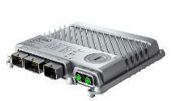 | X90CP174.xx-00 | Contrôleur modulaire X90 | Processeur : ARM Cortex-A9-650 | 650MHZ RAM : 256 MB DDR3 SDRAM Application memory : 1 GB flash memory Interfaces : - 1x Ethernet - USB - 3x Bus CAN - 1x POWERLINK | 702.9
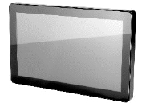 | 6PFT50.156B-10B | Ecran tactile FT50 | Processeur : ARM Cortex-A9 4 cœurs | 800 MHz

